plot
1. TOP 20 PAIRS PRODUCT_ID/CITY WITH THE HIGHEST REVENUE

RANK | PRODUCT_ID | CITY | VALUE_ACTUAL_SALE_AMOUNT | VALUE_FORECAST_SALE_AMOUNT_2 | VALUE_MAPE_2 | PLOT
1 | 10012012 | HÀ NỘI | 10,164,147,000 | 10,470,220,098 | 3.00% | 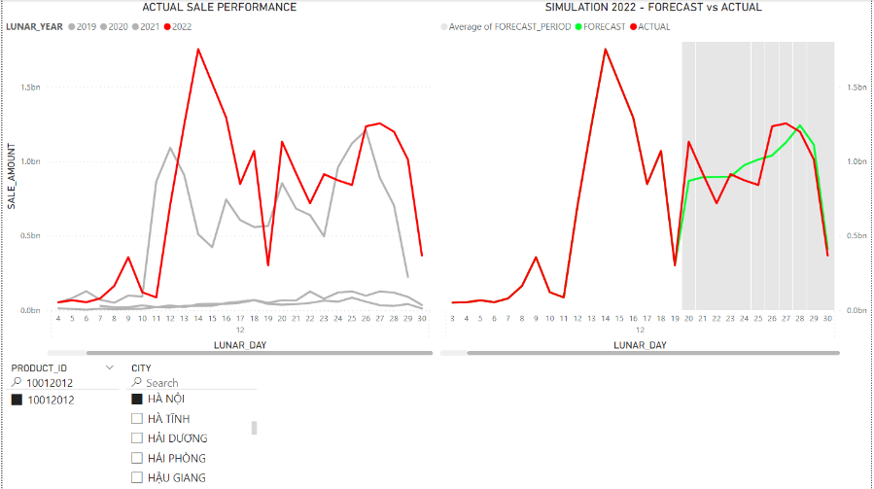 #NAME?
2 | 10011650 | HÀ NỘI | 4,717,614,712 | 2,522,948,681 | 46.50% | 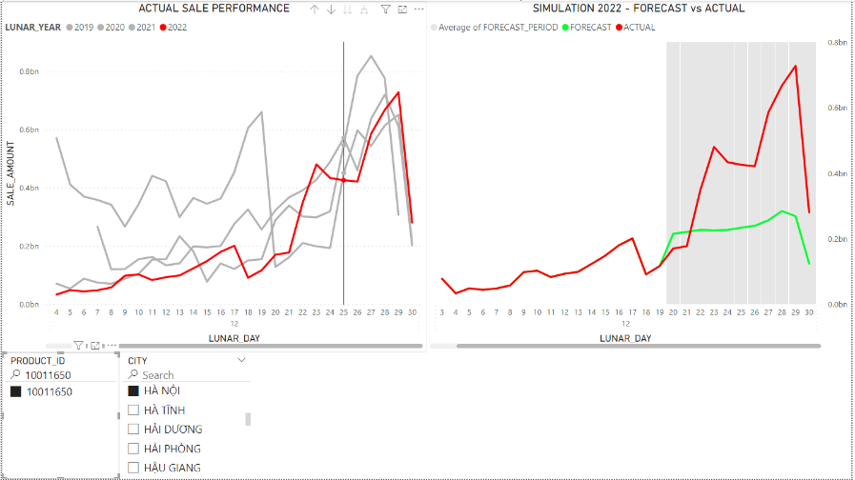 #NAME?
3 | 10056560 | HÀ NỘI | 3,709,645,600 | 3,199,180,291 | 13.80% | 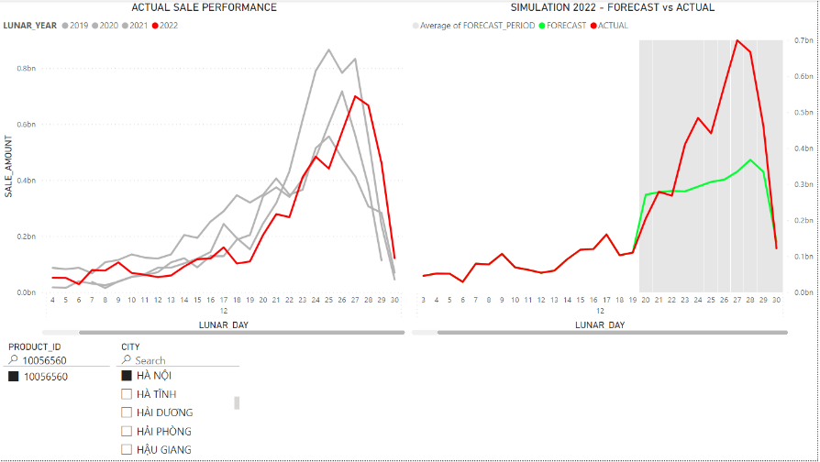
4 | 10325253 | HÀ NỘI | 3,277,518,194 | 1,900,183,735 | 42.00% | 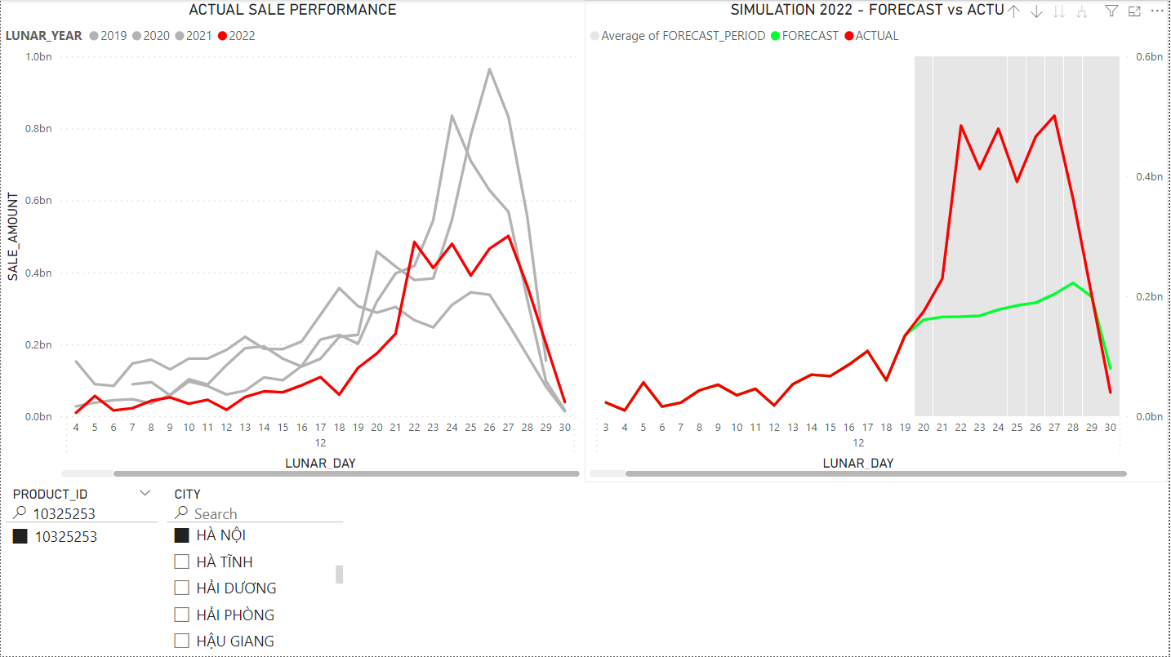
5 | 10167037 | HÀ NỘI | 3,241,193,408 | 3,279,257,330 | 1.20% | 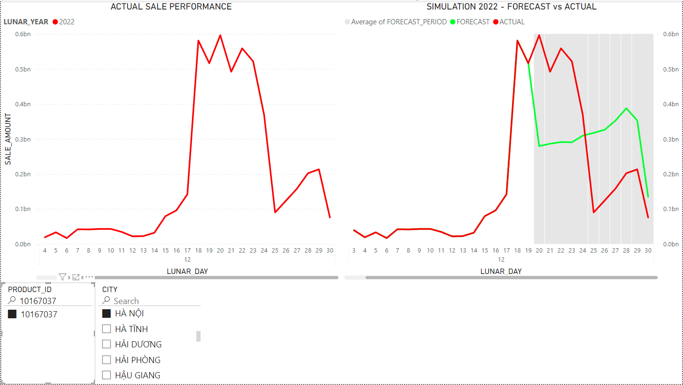
6 | 10013471 | HÀ NỘI | 3,211,075,400 | 3,685,559,485 | 14.80% | 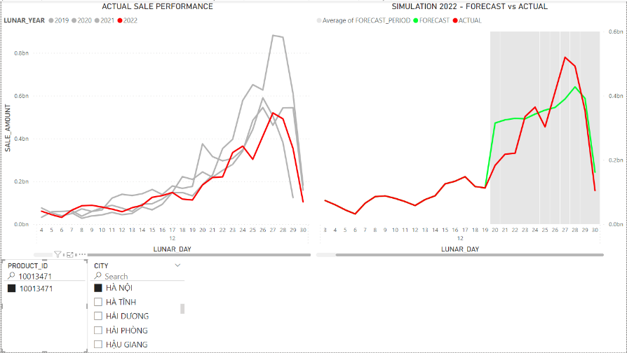
7 | 10196292 | HÀ NỘI | 3,153,208,329 | 3,033,424,825 | 3.80% | 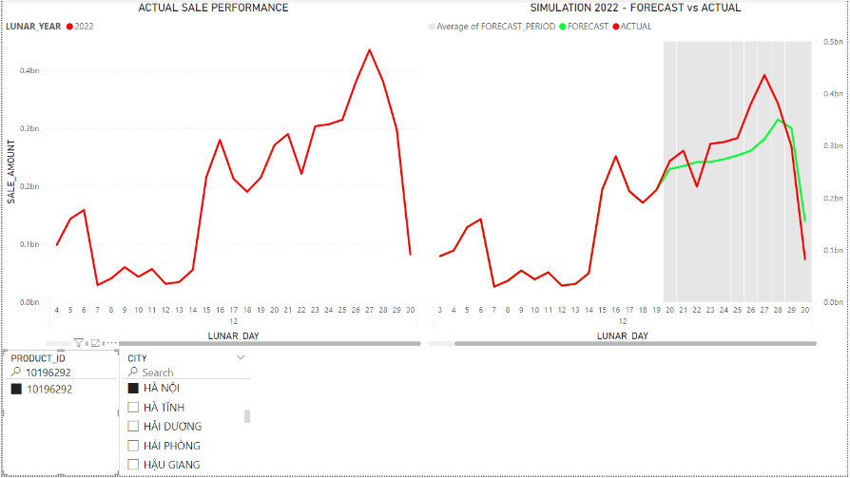 #NAME?
8 | 10011898 | HÀ NỘI | 2,613,156,574 | 2,873,498,201 | 10.00% | 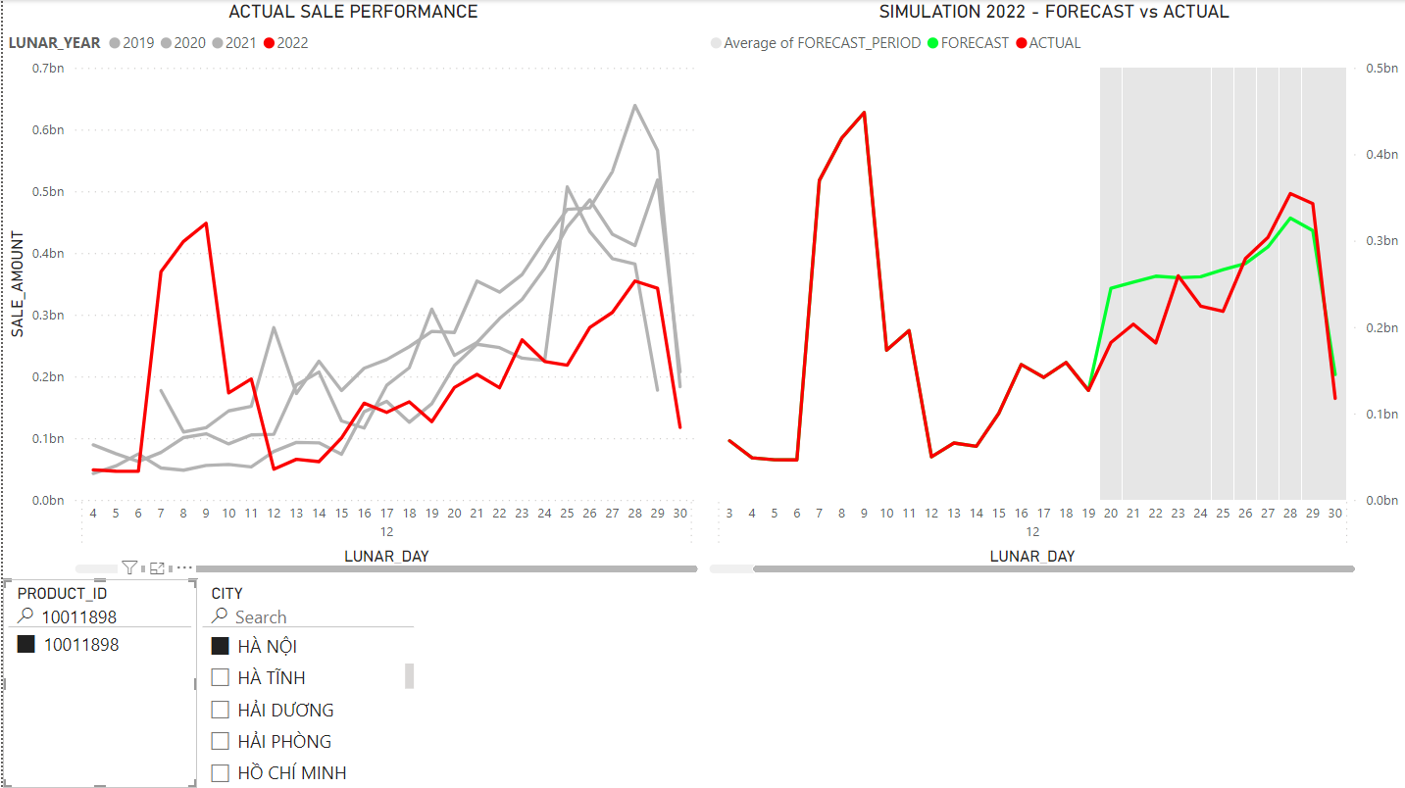
9 | 10014029 | HÀ NỘI | 2,314,782,110 | 2,304,394,954 | 0.40% | 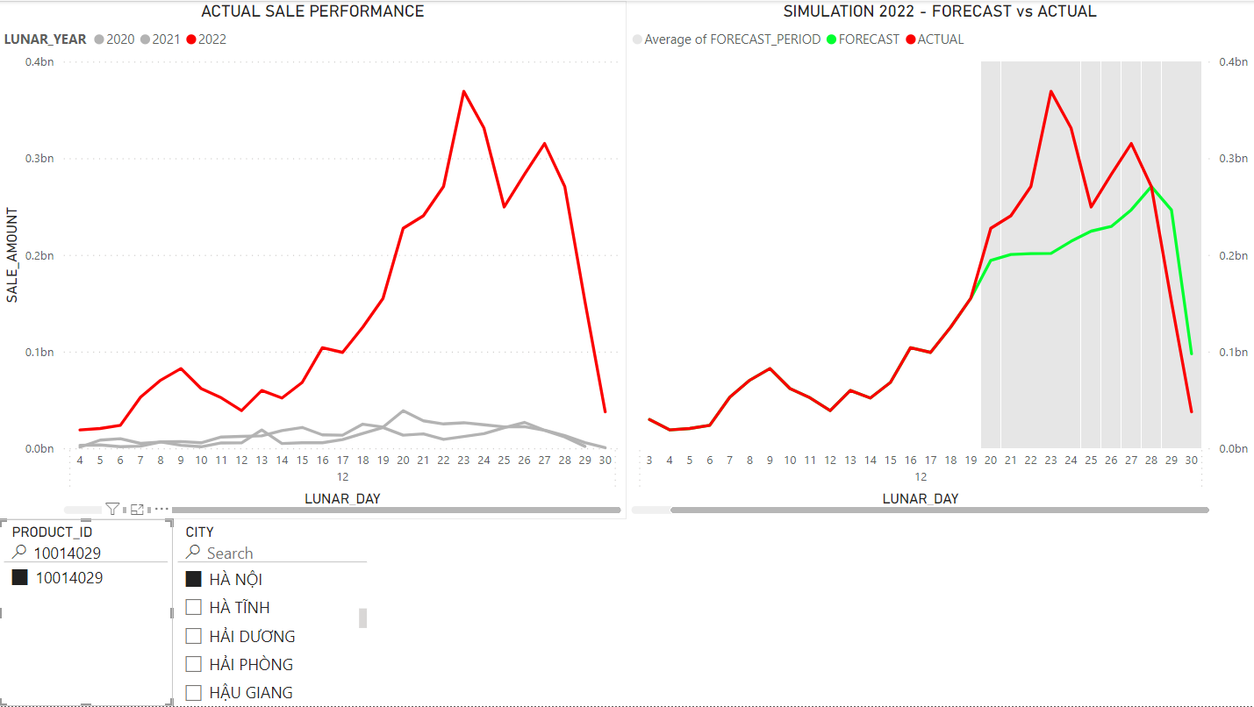
10 | 10150217 | HỒ CHÍ MINH | 1,916,575,000 | 1,607,836,242 | 16.10% | 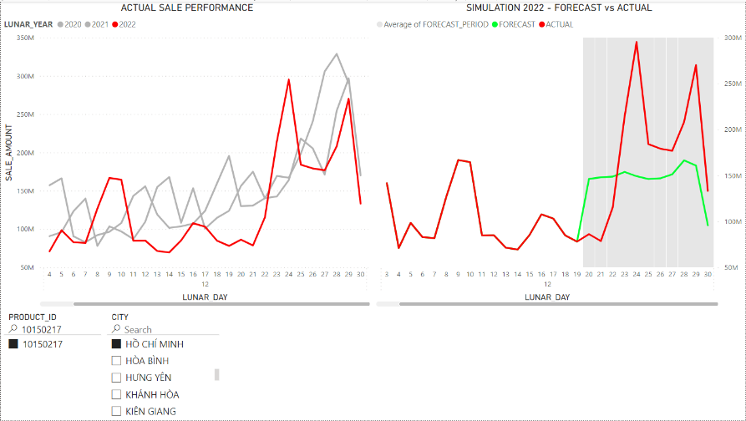
11 | 10012008 | HÀ NỘI | 1,832,044,594 | 1,296,683,264 | 29.20% | 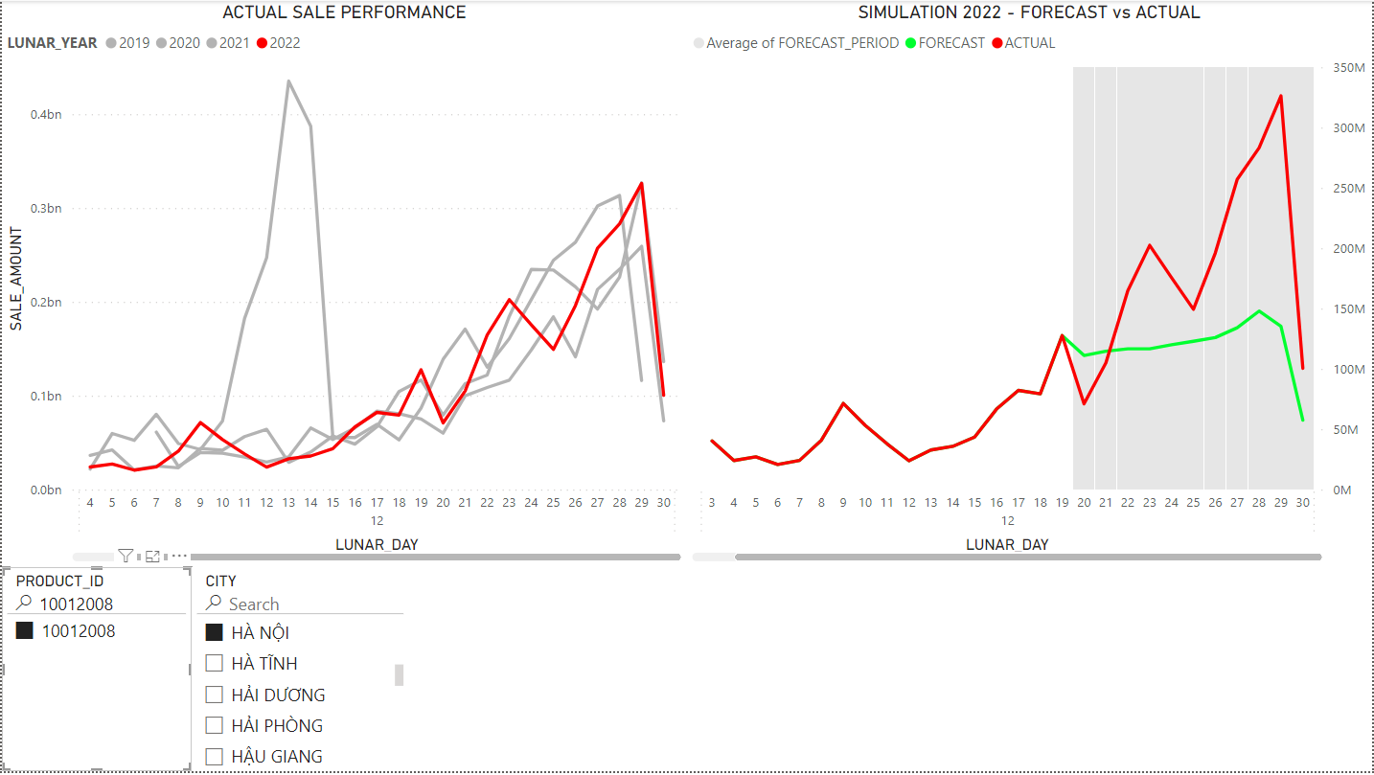
12 | 10012012 | HỒ CHÍ MINH | 1,822,113,500 | 2,488,446,944 | 36.60% | 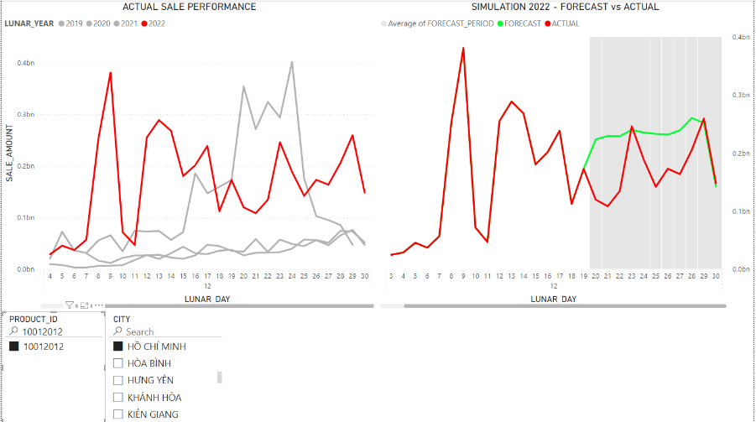
13 | 10011891 | HÀ NỘI | 1,797,705,039 | 2,174,494,148 | 21.00% | 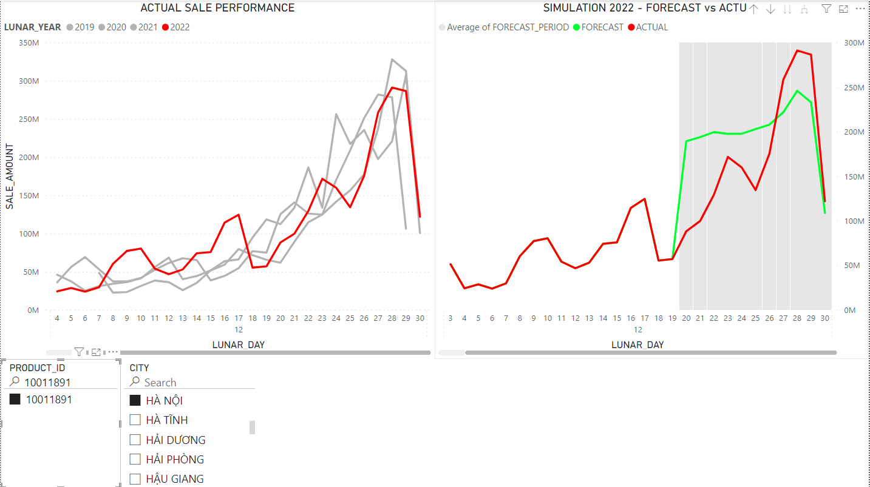
14 | 10150217 | HÀ NỘI | 1,750,228,624 | 1,335,241,012 | 23.70% | 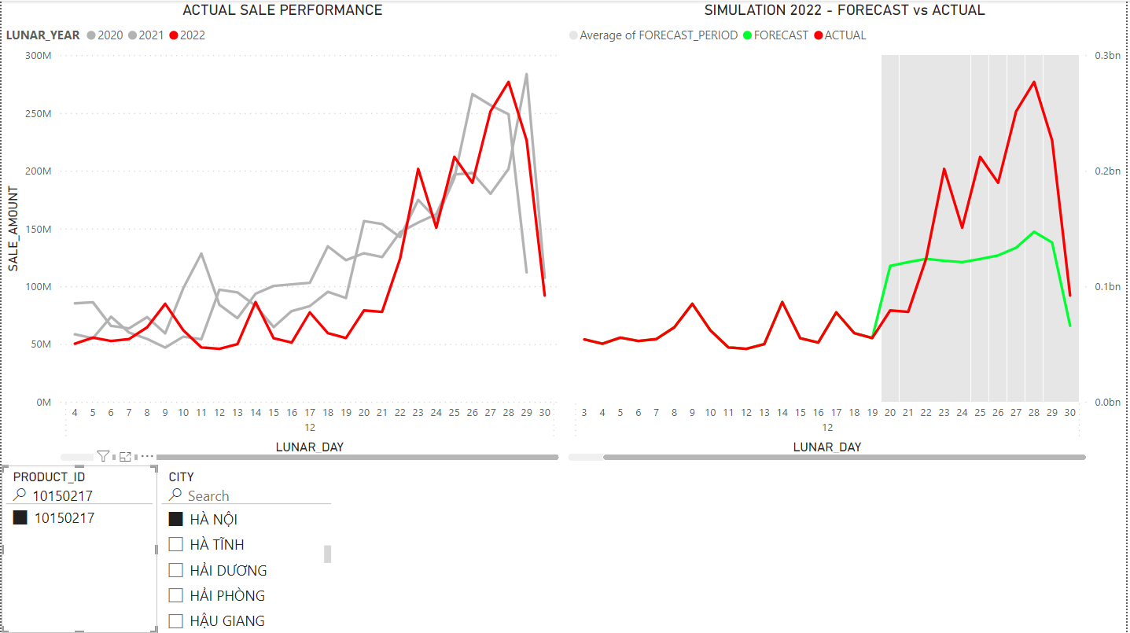
15 | 10324065 | HÀ NỘI | 1,744,610,000 | 879,497,736 | 49.60% | 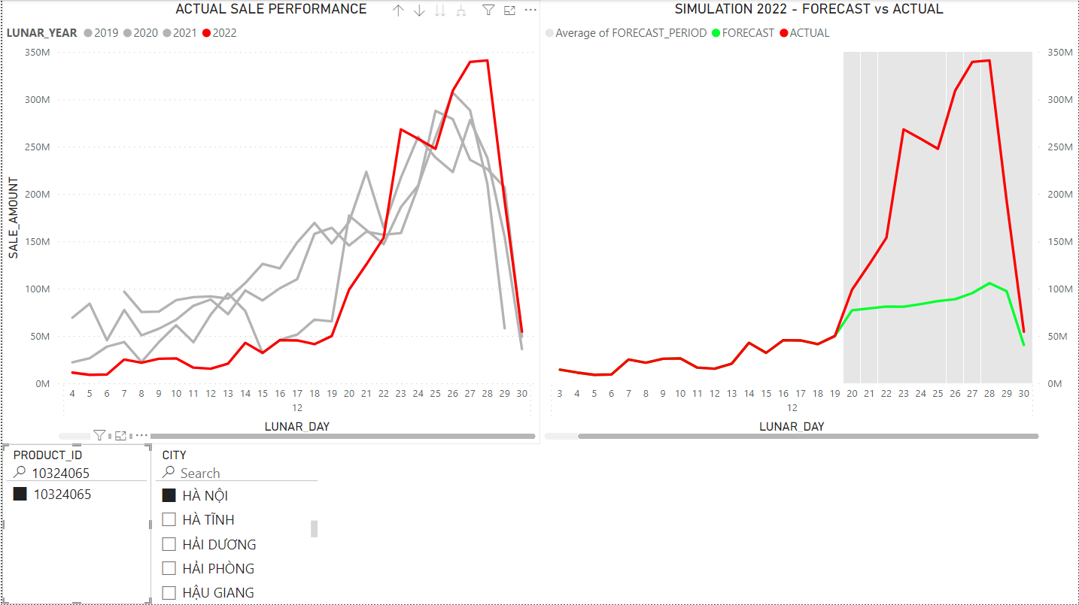
16 | 10620864 | HÀ NỘI | 1,670,112,500 | 1,750,125,021 | 4.80% | 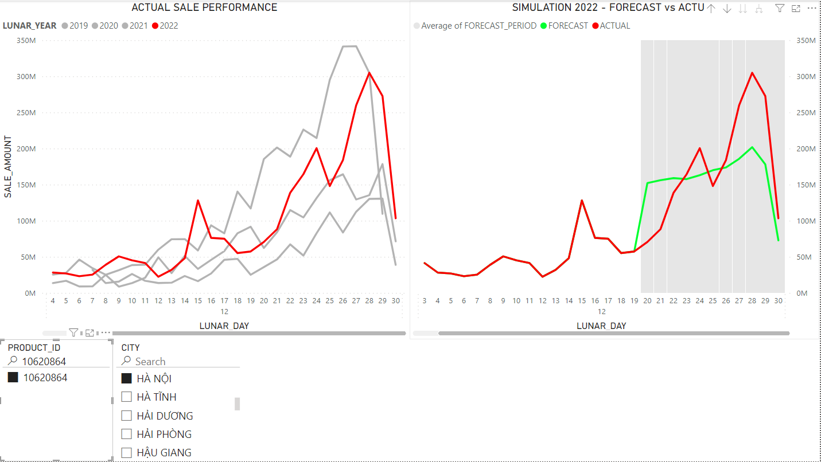
17 | 10640295 | HÀ NỘI | 1,397,157,648 | 919,925,001 | 34.20% | 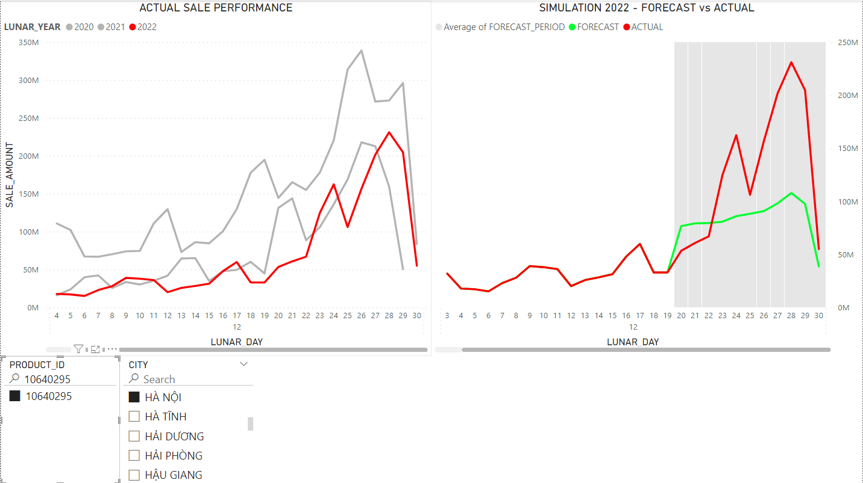
18 | 10011650 | HỒ CHÍ MINH | 1,344,164,500 | 1,331,780,580 | 0.90% | 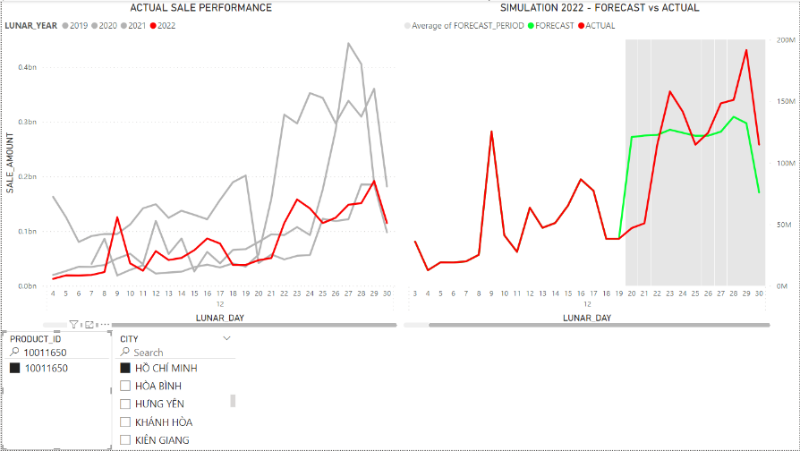
19 | 10011223 | HÀ NỘI | 1,295,590,400 | 1,410,685,613 | 8.90% | 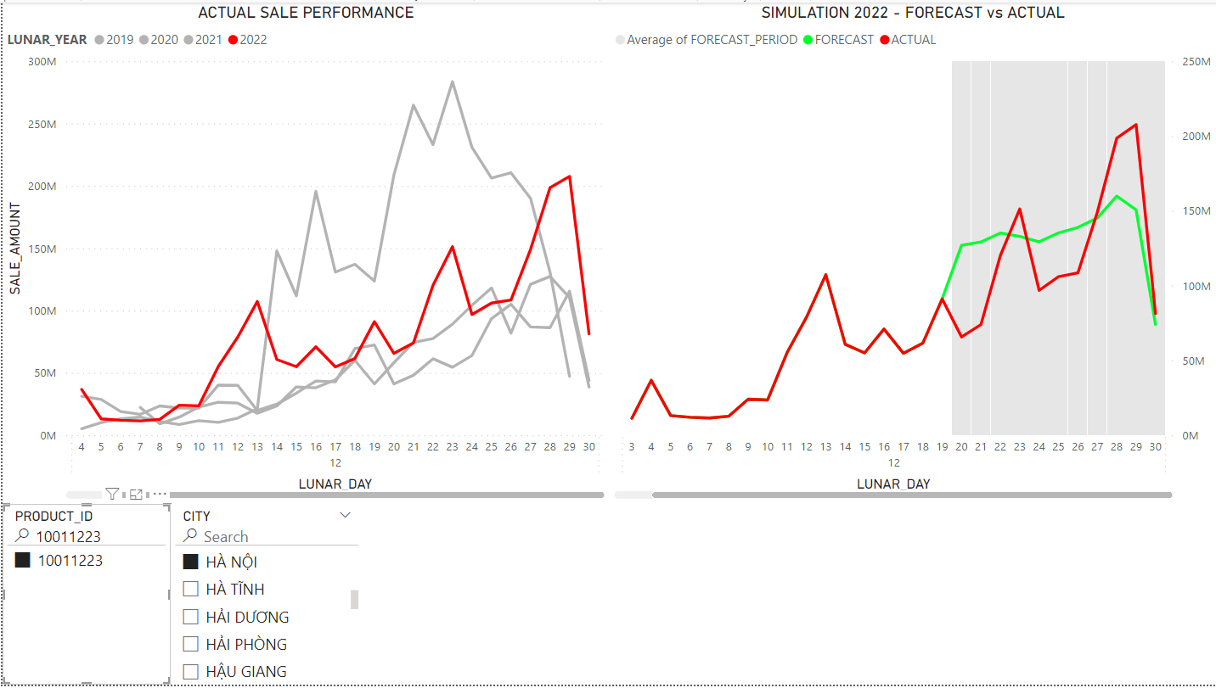
20 | 10194793 | HÀ NỘI | 1,249,321,633 | 1,322,593,157 | 5.90% | 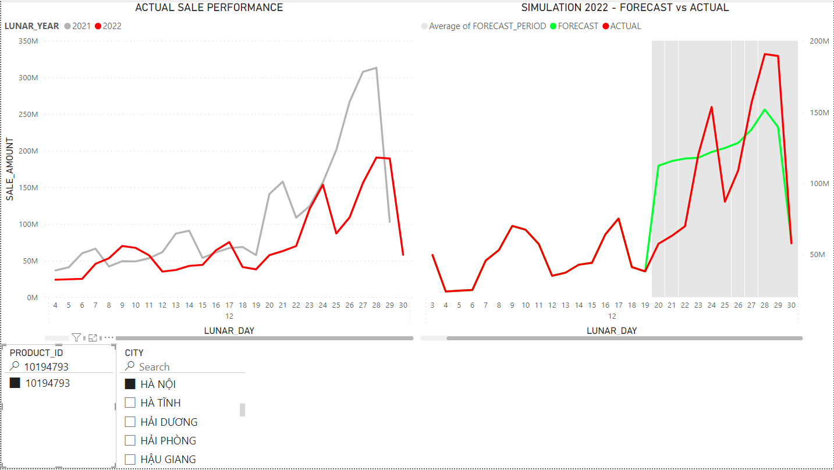

2. OTHER CITIES AND BAD PERFORMING PAIRS

RANK | PRODUCT_ID | CITY | VALUE_ACTUAL_SALE_AMOUNT | VALUE_FORECAST_SALE_AMOUNT_2 | VALUE_MAPE_2 | PLOT
1 | 10011650 | QUẢNG NINH | 876,957,943 | 393,650,035 | 55.10% | 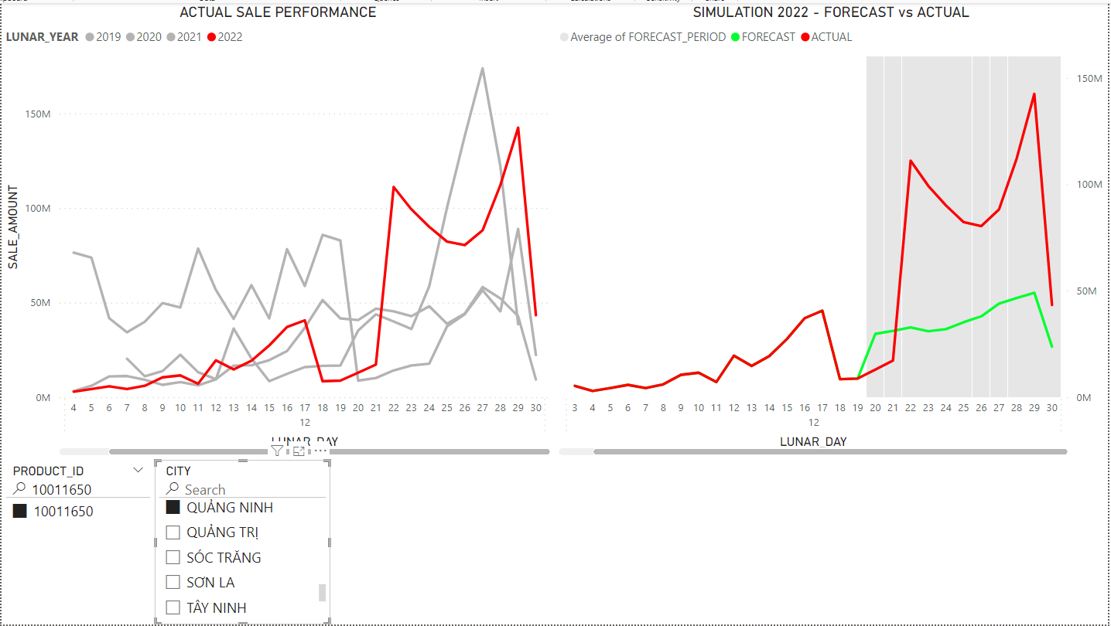
2 | 10012012 | QUẢNG NINH | 870,632,000 | 457,035,179 | 47.50% | 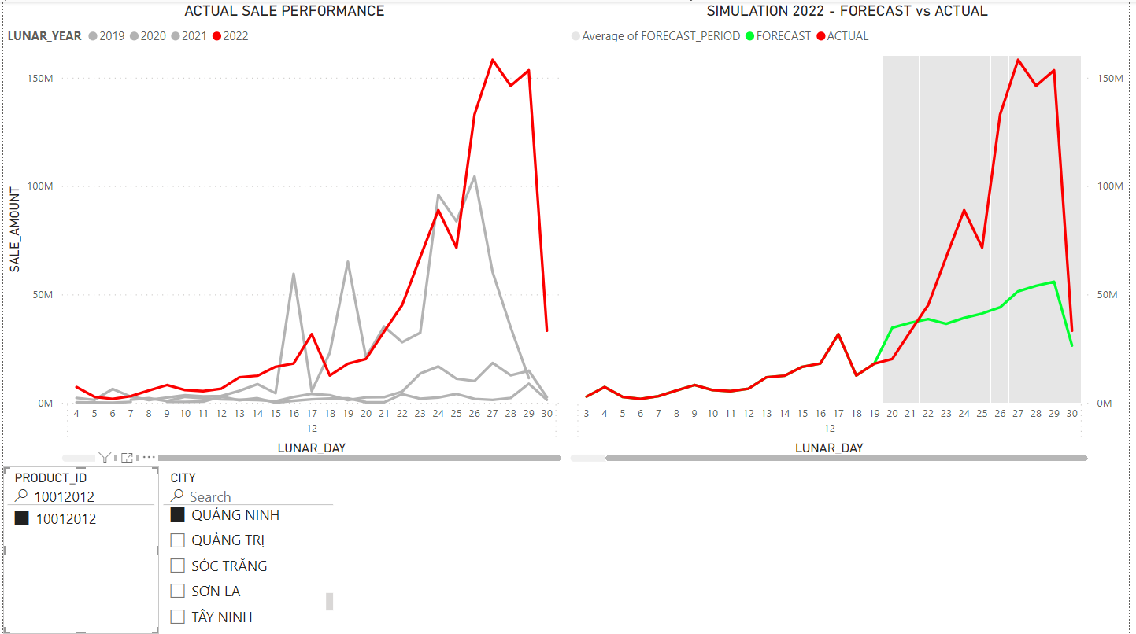
3 | 10011759 | HỒ CHÍ MINH | 851,209,400 | 267,244,900 | 68.60% | 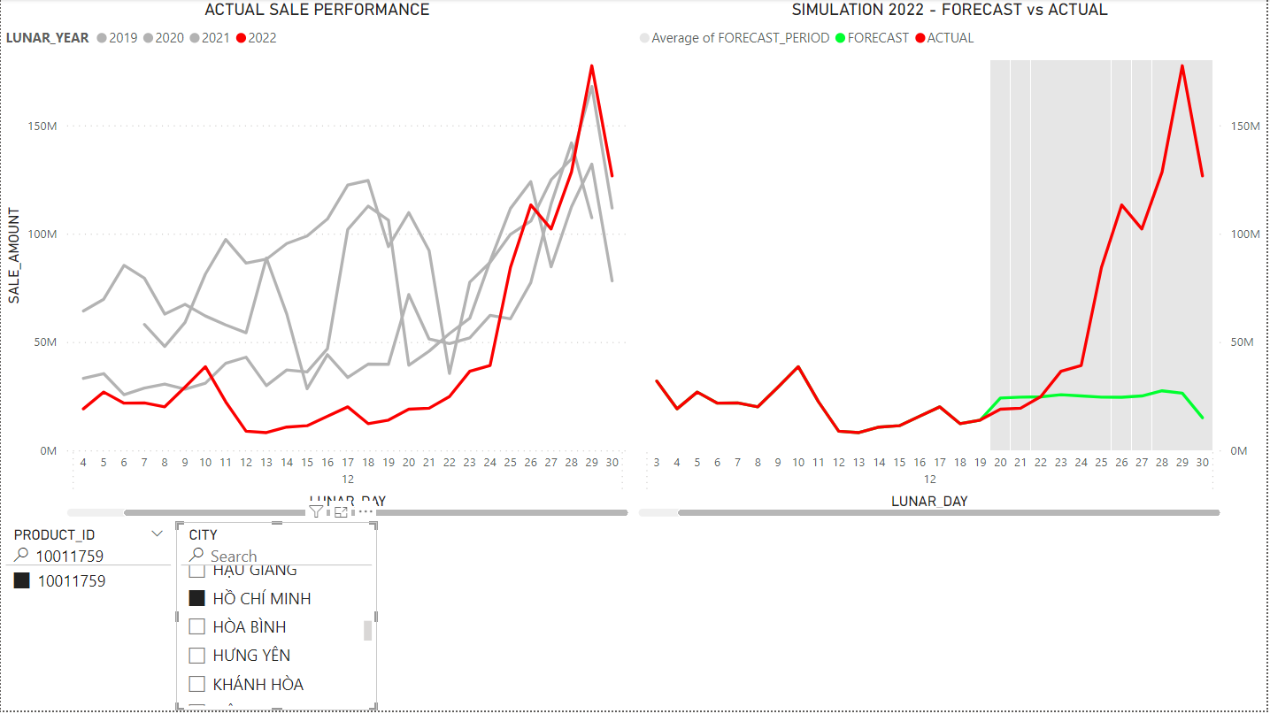
4 | 10012012 | THÁI BÌNH | 808,898,500 | 599,505,186 | 25.90% | 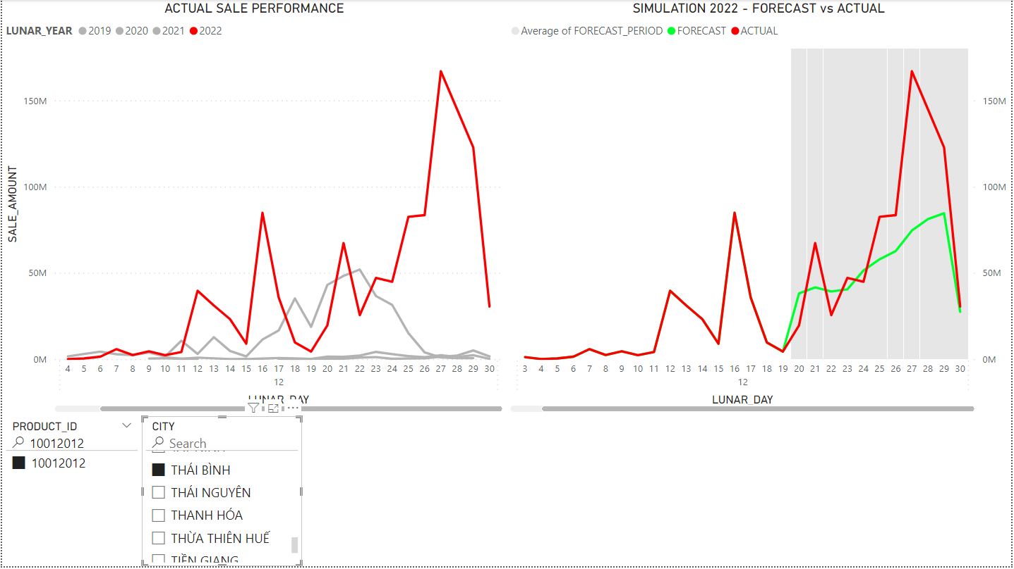
5 | 10012008 | HỒ CHÍ MINH | 792,493,000 | 652,262,298 | 17.70% | 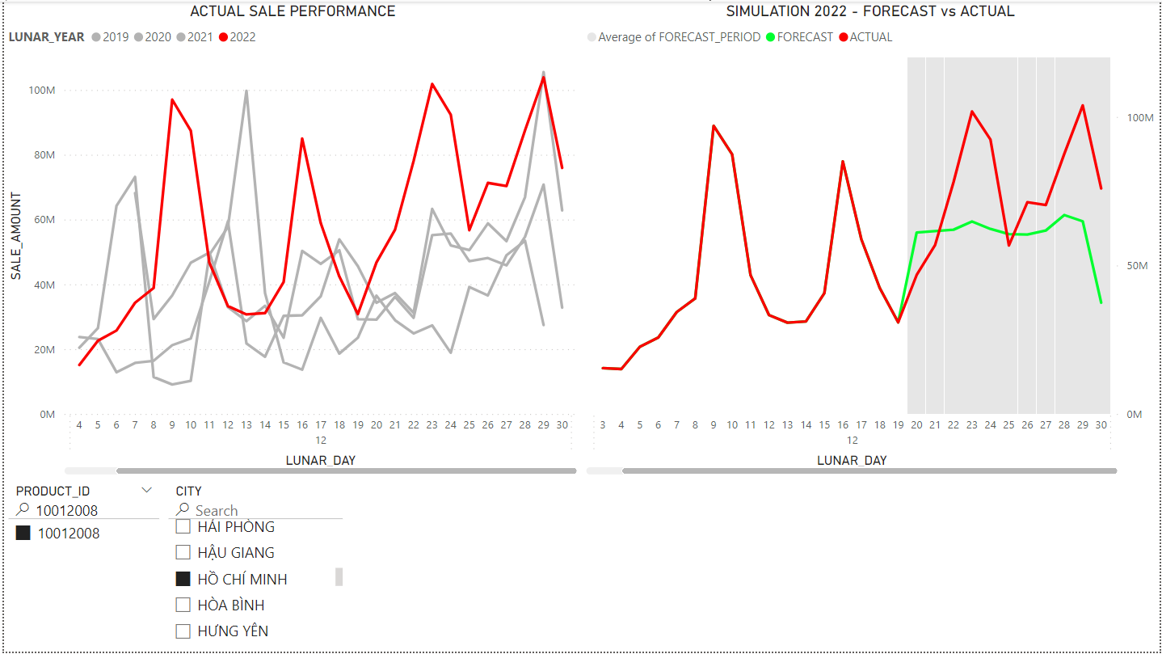
6 | 10150217 | ĐÀ NẴNG | 563,661,000 | 397,375,134 | 29.50% | 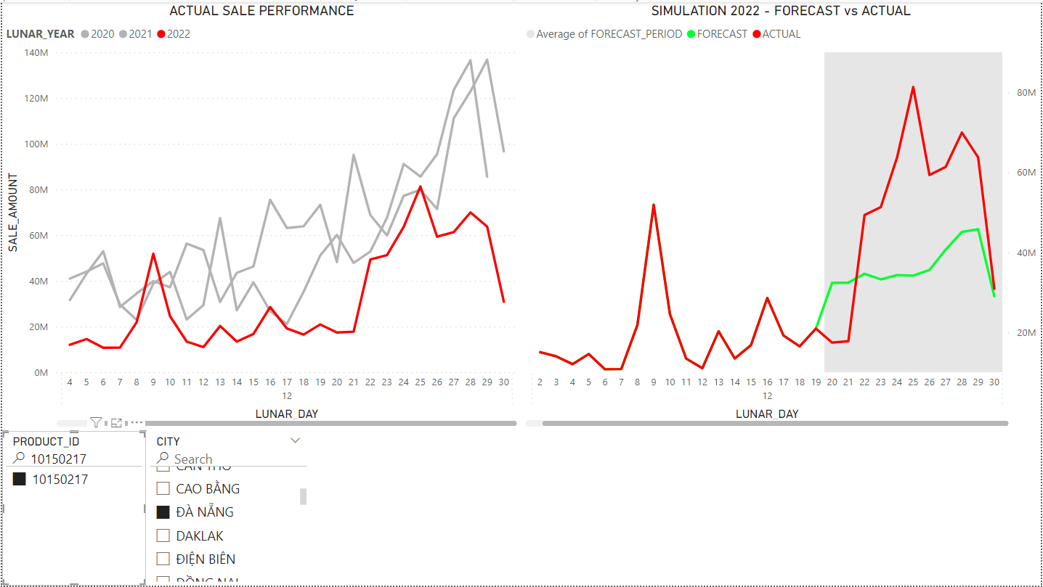
7 | 10011898 | NGHỆ AN | 547,878,800 | 529,520,528 | 3.40% | 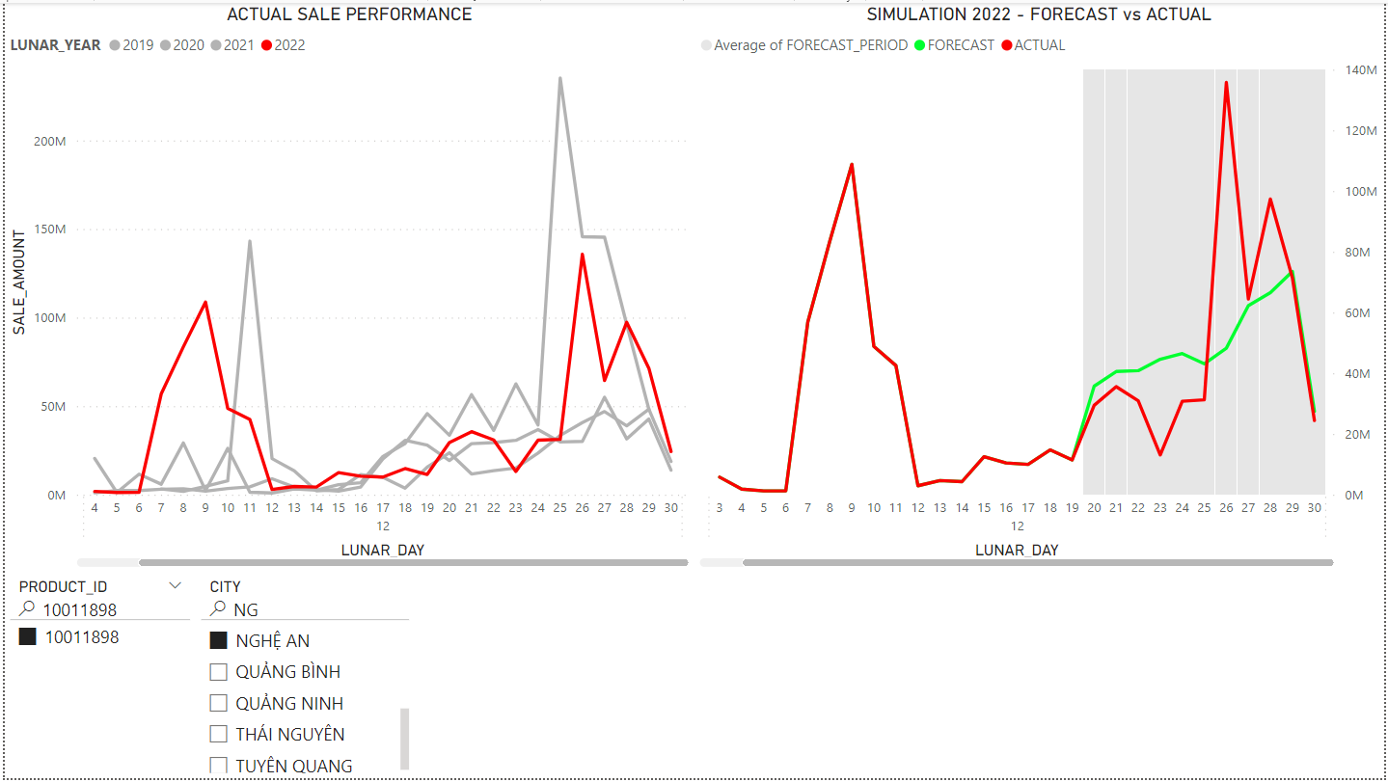
8 | 10012012 | ĐỒNG NAI | 504,892,500 | 501,273,307 | 0.70% | 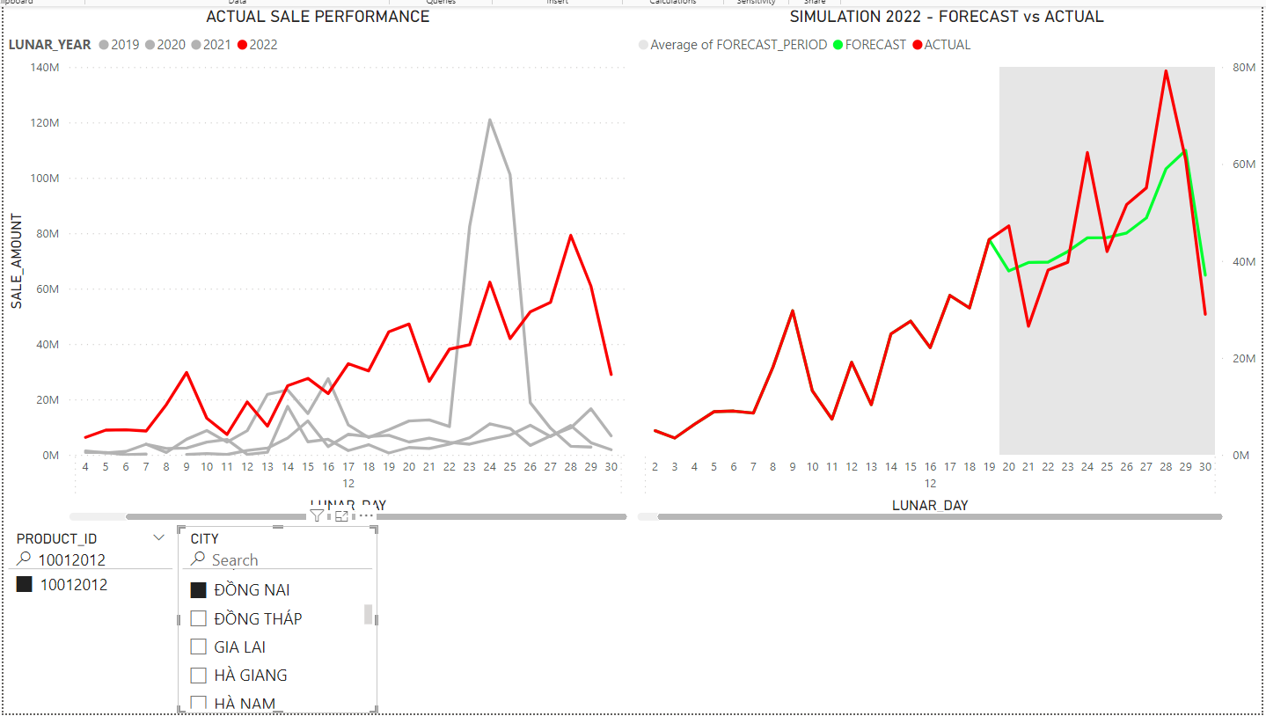
9 | 10011898 | THANH HÓA | 465,746,186 | 1,050,073,947 | 125.50% | 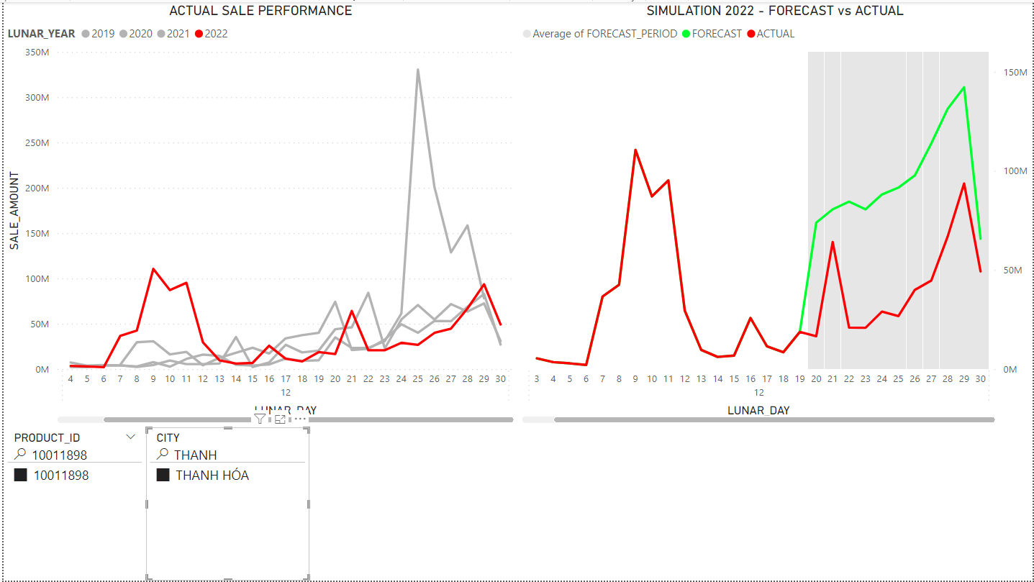
10 | 10012012 | HẢI DƯƠNG | 459,205,000 | 479,616,660 | 4.40% | 